1 Historia
Historia de Usuario #HU-01
Como usuario registrado en DemoBlaze.com
Quiero poder seleccionar un producto, agregarlo al carrito y completar la compra
Para recibir el producto en mi domicilio de manera rápida y segura

Criterios de Aceptación
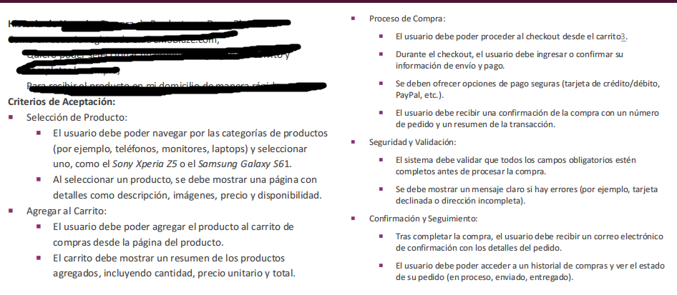

 | Preguntas Adicionales
 | ¿el sistema será multi-moneda?
 | ¿en qué dispositivos/navegadores debe estar disponible?

